Лист1


 | Начальные классы 7-11 лет
 | 2023-04-27
Прием пищи | Раздел | № рец. | Блюдо | Выход, г | Цена | Калорийность | Белки | Жиры | Углеводы
Завтрак | гор.блюдо | 54-11г | Картофельное пюре | 200.0 | 12.00 | 139.4 | 3.1 | 5.3 | 19.8
 | гор.напиток | 54-12гн | Чай с лимоном и медом | 200.0 | 5.00 | 32.0 | 0.3 | 0.1 | 7.6
 | хлеб | пром. | Хлеб пшеничный | 30.0 | 2.00 | 58.7 | 2.0 | 0.4 | 11.9
 | гор.блюдо | 54-18м | Печень по-строгановски | 100.0 | 30.00 | 236.5 | 16.7 | 15.9 | 6.7
 | фрукты | пром. | Мандарин | 100 | 21.00 | 28.0 | 0.6 | 0.2 | 6.0
Завтрак 2

Обед | закуска
 | 1 блюдо
 | 2 блюдо
 | гарнир
 | сладкое
 | хлеб бел.
 | хлеб черн.

 |  |  |  |  |  | Итого: 70 руб.

Лист3
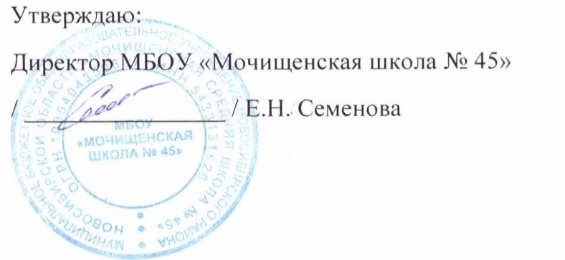

 | Меню для детей с ОВЗ, детей-инвалидов 7-11 лет
 | 2023-04-27
 | завтрак | Масса | Белки | Жиры | Углеводы | Калорийность
54-9к-2020 | Каша вязка овсянная молочная | 250.0 | 8.3 | 12.6 | 36.8 | 294.2
Пром. | Апельсин | 100.0 | 0.9 | 0.1 | 12.0 | 47.0
54-1з-2020 | Сыр твердых сортов в нарезке | 30.0 | 7.0 | 9.0 | 0.0 | 109.1
Пром. | Хлеб пшеничный | 30.0 | 2.1 | 0.9 | 15.5 | 75.0
54-15хн-2020 | Напиток из облепихи | 200.0 | 0.1 | 0.0 | 1.3 | 5.8
 | Итого за завтрак | 610.0 | 18.4 | 22.6 | 65.6 | 531.1

 | обед
Пром. | кукуруза сахарная в зёрнах | 100.0 | 3.3 | 0.0 | 18.3 | 83.3
54-2с-2020 | Суп картофельный с горохом | 250.0 | 7.1 | 4.3 | 18.5 | 141.1
54-11г -2020 | Картофельное пюре | 150.0 | 4.0 | 7.6 | 31.6 | 210.7
54-18м | Печень говяжия по-строгоновски | 100.0 | 16.7 | 15.9 | 6.7 | 236.5
Пром. | Хлеб пшеничный | 30.0 | 2.1 | 0.9 | 15.5 | 75.0
54-12гн | Чай с лимоном и сахаром | 200.0 | 0.3 | 0.1 | 7.6 | 32.0

 | Итого за обед | 830.0 | 33.5 | 28.8 | 98.2 | 778.6
 | итого за день | 1440.0 | 51.9 | 51.4 | 163.8 | 1309.7
 |  |  |  | Итого6 158,50 руб.

Лист5


 | Меню для льготной категории (многодетные и малоимущие) 12-18 лет

 | 2023-04-27
 |  | Масса | Белки | Жиры | Углеводы | Калорийность
54-1с-2020 | Щи из свежей капусты со сметаной | 260.0 | 0.8 | 2.4 | 2.9 | 36.8
Пром. | Апельсин | 100.0 | 0.9 | 0.1 | 12.0 | 47.0
54-1з-2020 | Сыр твердых сортов в нарезке | 30.0 | 7.0 | 9.0 | 0.0 | 109.1
Пром. | Хлеб пшеничный | 30.0 | 2.1 | 0.9 | 15.5 | 75.0
54-1хн-2020 | Компот из вишни | 200.0 | 0.3 | 0.0 | 10.5 | 43.1
 | Итого | 620.0 | 11.1 | 12.4 | 40.9 | 311.0
 |  |  |  | Итого: 73 руб.

